Tableau de bord
Tableau de bord

Encours
Balance âgée

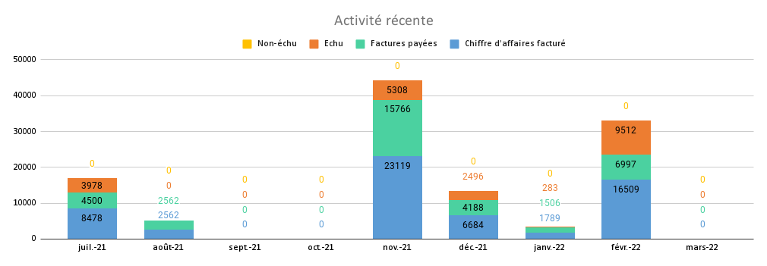

Détail des visualisations

Encours | 21,577.00 € |  | Balance âgée

Echu | 21,577.00 € |  | Echu +90 jours |  | 21,577.00 €
Non-échu | - € |  | Echu entre 60 et 90 jours |  | - €
 |  |  | Echu entre 30 et 60 jours |  | - €
 |  |  | Echu moins de 30 jours |  | - €
 |  |  | Non-échu |  | - €

Activité récente | 2021 | 2021 | 2021 | 2021 | 2021 | 2021 | 2022 | 2022 | 2022
 | 7 | 8 | 9 | 10 | 11 | 12 | 1 | 2 | 3
 | Jul-21 | Aug-21 | Sep-21 | Oct-21 | Nov-21 | Dec-21 | Jan-22 | Feb-22 | Mar-22
Chiffre d'affaires facturé | 8478 | 2562 | 0 | 0 | 23119 | 6684 | 1789 | 16509 | 0
Factures payées | 4500 | 2562 | 0 | 0 | 15766 | 4188 | 1506 | 6997 | 0
Factures en-cours
Echu | 3978 | 0 | 0 | 0 | 5308 | 2496 | 283 | 9512 | 0
Non-échu | 0 | 0 | 0 | 0 | 0 | 0 | 0 | 0 | 0
Vérification | TRUE | TRUE | TRUE | TRUE | FALSE | TRUE | TRUE | TRUE | TRUE

LeanPay, logiciel de gestion des créances clients, vous aide à réduire de 30% votre DSO et à accélérer vos encaissements.

Vous souhaitez en savoir plus ?

Demander une démo |  | ou |  | Essayer gratuitement

Demandez une démo personnalisée |  |  |  | Essayez LeanPay gratuitement
avec l’un de nos experts |  |  |  | pendant 15 jours.
 |  |  |  | Sans engagement et sans carte bleue.

A bientôt sur www.leanpay.fr

Contact : socrate@leanpay.fr www.leanpay.fr

